이주영
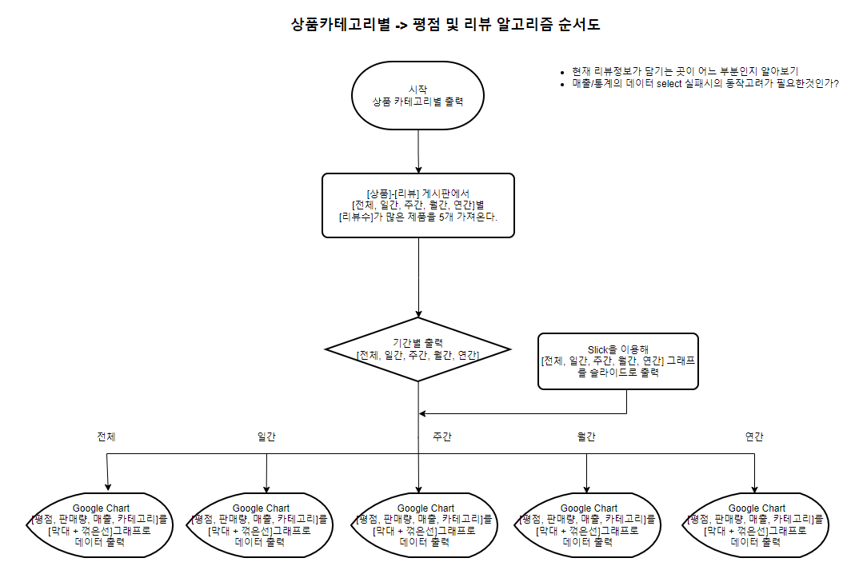
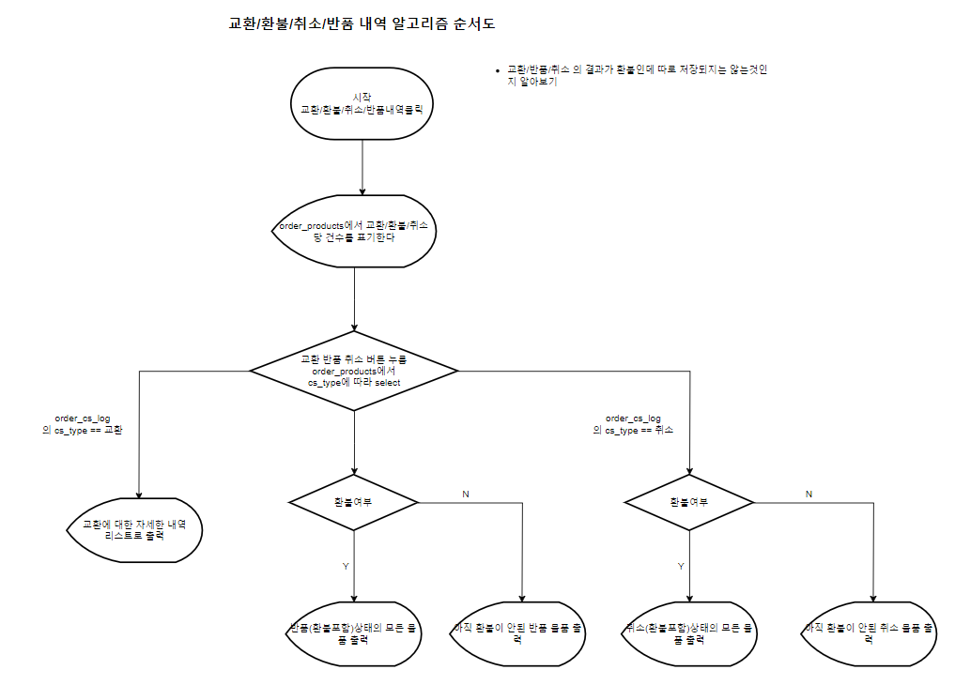
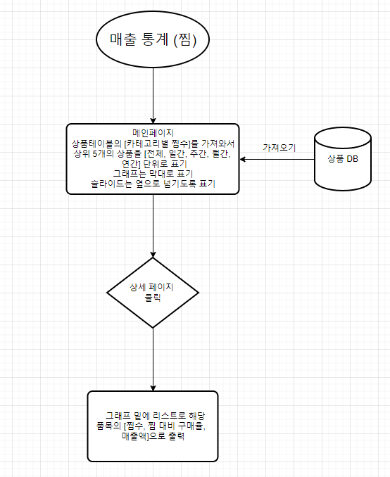
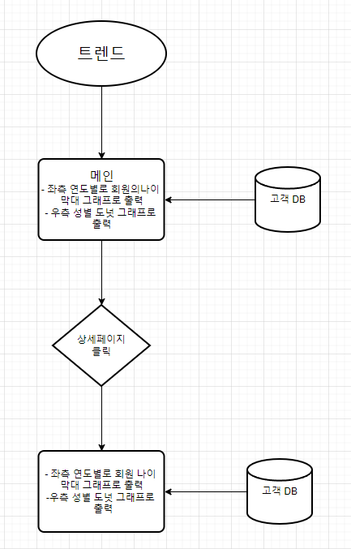
구분 | 서비스(메뉴) | 기능명 |  | 기능 설명 (최대한 상세하게) | 우선 순위 | 비고
매출 통계 | 상품 카테고리별 | 찜수 | 메인 페이지 1. 카테고리 별로 [전체, 일간, 주간, 월간, 연간] 단위로 가져온다. 2. 구글 차트를 통해 매출 첫 화면에 [막대] 그래프로 표기한다. 3. 슬라이드를 통해 [전체, 일간, 주간, 월간, 연간] 그래프가 나란히 있도록 표기한다. 4. 슬라이드를 통해 옆으로 넘길 수 있도록 표기한다. 5. 상품테이블의 [카테고리별 찜수]를 가져와서 숫자와 함께 상위 5개의 상품을 [전체, 일간, 주간, 월간, 연간] 단위로 표기한다. 상세 페이지 1. 그래프 밑에 리스트로 해당 품목의 [찜수, 찜 대비 구매율, 매출액]을 보여준다. |  |  | - [상품의 찜관리(찜이된 상품, 기간, 아이디(fk))], [(fk)를 이용하여 결제,주문의 주문 상세내역 필요] - Google chart library 필요 - 쿼리 : - 찜관리 페이지에 찜을 한 날짜가 같이 insert되야한다
 |  | 구매수 | 메인 페이지 1. 상품 카테고리별 구매수를 표기한다. 2. 기간별 내역도 볼수있도록 한다. 3. [막대] 그래프로 표기한다. 4. [전체, 일간, 주간, 월간, 연간] 별 [구매수]가 가장 많은 제품을 5개씩 가져온다. 3. 슬라이드를 통해 [전체, 일간, 주간, 월간, 연간] 그래프가 나란히 있도록 표기한다. 4. 슬라이드를 통해 옆으로 넘길 수 있도록 표기한다. 상세 페이지 1. 막대 그래프로 상위 10개 카테고리를 보여준다. 2. 그래프 밑에 전체 리스트를 보여준다. |  |  | - [결제,주문테이블의 주문 상세내역 필요] - Google chart library 필요 - 쿼리 :
 |  | 평점 및 리뷰 | 메인페이지 1. [전체, 일간, 주간, 월간, 연간] 별 [리뷰수]가 가장 많은 제품을 5개씩 가져온다. 2. 그 제품의 [평점, 판매량, 매출, 카테고리]를 [막대 + 꺾은선]그래프로 출력한다. 3. 슬라이드를 통해 [전체, 일간, 주간, 월간, 연간] 그래프가 나란히 있도록 표기한다. 4. 슬라이드를 통해 옆으로 넘길 수 있도록 표기한다. 상세 페이지 1. 그래프 밑에 리스트로 [전체, 일간, 주간, 월간, 연간] 별 [리뷰수]가 전체 제품의 [평점, 판매량, 매출, 카테고리]를 출력한다.(인기 좋은 상품을 위로). |  |  | - [리뷰테이블 제품명 (fk)] [제품명(fk)을 이용하여 상품 정보] [ 제품명(fk)를 이용하여 주문내역 필요] - Google chart library 필요 - 쿼리
 | 트렌드 | 성별 및 나이별 | 1. 화면의 좌측에는 [연도별]로 회원의[나이] 그래프[막대]를, 우측에는 [성별] 그래프[도넛]을 출력한다. > 메인에는 이것만 상세페이지 1. 화면의 좌측에는 [연도별]로 회원의[나이] 그래프[막대]를, 우측에는 [성별] 그래프[도넛]을 출력한다 2. 그래프 하단에 탭으로 [연도별]로 [나이] 대에 [남 / 녀 / 나이대별 총매출] 을 볼 수 있는 표, 꺾은 선 그래프를 출력한다.
 | 기간별 매출 현황 | 일간 | 메인 페이지 최상단 1. 기간별 매출을 금액만 가져온다. 2. 매출 첫 화면에 바로 보이도록 표기한다. 3. 금액만 표기한다.
 |  | 주간
 |  | 월간
 |  | 연간
 | 교환/환불/취소/반품 내역 | 교환 내역 | 1. 묶어서 매출 첫 화면에는 몇 건인지만 표기한다. 2. 버튼(태그)을 누르면 상세 페이지로 이동 후 내역을 전부 표기한다. 3. 기간[전체, 일간, 주간, 월간, 연간] 별 내역도 볼수있도록 한다. |  |  | - 한 페이지에 20개씩만 표기한다. - 최신 내역이 가장 위로 오도록 표기한다.
 |  | 반품 내역
 |  | 취소 내역
 |  | 환불 내역 | 1. 환불 내역은 [교환, 반품, 취소] 내역에 따라 표기한다. 2. 반품과 취소별로 구분지어 표기한다. 3.기간[전체, 일간, 주간, 월간, 연간] 별 내역도 볼수있도록 한다. |  |  | - 한 페이지에 20개씩만 표기한다. - 최신 내역이 가장 위로 오도록 표기한다.
로그인 및 회원가입 | 로그인 | 로그인 | 1. 아이디와 비밀번호가 일치하면 로그인을 허용한다. 2. 같은 아이디로는 비밀번호가 맞을 때까지 5번만 시도가 가능하도록 한다. > 메세지는 띄워주도록 한다.(alert로, 실패와 몇 번 중의 몇 번인지 같이 표기) 3. 비회원 주문에 관해 세션을 기준으로 하는 걸로/IP 가져올 방법이 있으면 IP로 비회원을 구분할 방법을 만든다. => 추후 다른 팀과 상의 4. 아이디 기억하기를 체크한 후 에는 아이디가 자동으로 입력되도록 한다. 5. 로그인 이후에는 원래 있던 페이지로 돌아오도록 한다. |  |  | - DB와 같을 시 로그인을 가능하게 한다. - 비밀번호를 5번 초과해서 틀렸을 경우 버튼을 통해 본인 인증 후 비밀 번호를 변경하도록 연결한다.
 |  | 자동로그인 | 1. 로그인이 필수인 기능에서 로그인이 되지 않은 상태일 경우 먼저 로그인 페이지로 보낸다. 2. 로그인이 완료되면 원래 가려고 했던 페이지를 불러온다.
 |  | 로그아웃 | 1. 로그아웃(바인딩 된 멤버 제거하고, 세션 무효화) 2. 로그아웃 이후에는 원래 있는 페이지로 이동한다. 3. 로그아웃 시 자동로그인 관련 정보도 제거한다.
 |  | 소셜 로그인 | 1. 카카오, 네이버, 구글 연동 로그인 |  |  | - 카카오, 네이버 구글 API 이용
 |  | 아이디 / 비밀번호 찾기 | 아이디 찾기 | 1. 본인 인증을 해당 아이디와 해당 인증 이메일로 진행한다.(메인) 2. 본인 인증을 해당 아이디와 해당 인증 휴대전화로 진행한다.(가능하면 탭으로 추가하기, PASS 이용 가능한지 체크) 3. 인증이 진행된 이후에는 아이디는 바로 보여지도록 한다. 4. 아이디가 없을 시 아이디를 보여주는 부분에 아이디가 없다는 정보 + 아래에 회원가입 페이지로 이동하는 버튼을 보여준다.
 |  |  | 비밀번호 찾기 | 1. 본인 인증을 해당 아이디와 해당 인증 이메일로 진행한다. 2. 본인 인증을 해당 아이디와 해당 인증 휴대전화로 진행한다.(추가적인 부분) 3. 인증이 진행된 이후에는 비밀번호를 재설정 하도록 한다. 4. 비밀번호 재설정 시 입력한 비밀번호가 기존의 비밀번호와 동일할 경우 새로운 비밀번호를 입력하도록 한다. > 기존과 동일한 비밀번호 입력 시 밑에 메세지로 알려준다.(기존비밀번호를 그대로 쓰고싶으면 x창누르고 그대로 사용)
 |  | 로그인이 필요한 기능 | 1. 로그인이 필수인 기능에서 로그인이 되지 않은 상태일 경우 먼저 로그인 페이지로 보낸다. 2. 로그인이 완료되면 원래 가려고 했던 페이지를 불러온다.
 | 회원가입 | 회원가입 | 1. 아이디(이메일 아이디로), 비밀번호, 이름, 생년월일, 전화번호, 휴대폰 번호, 주소, 성별, 닉네임을 입력받는다. => 주소를 기본 배송지로 > 약관 부분은 아래의 내용을 담는다. 1) 개인 정보 수집(필수) 2) 회원 약관(필수) 3) 메일, 문자, 수신 동의(선택) 4) 마케팅 활용 동의(선택) 2. 아이디와 닉네임, 이메일, 전화번호, 휴대폰번호는 중복되지 않아야 한다. 3. 이용약관은 다음과 같이 한다. > 만14세 미만은 회원가입시 보호자의 동의를 필요로 한다. > 확인은 휴대폰 본인인증 or 회원가입 시 생년월일 입력란 기입을 바탕으로 한다.(14세 미만은 가입 못하도록 구현 -> 시간 남으면 따로 추가하는 걸로) 4. 추가적으로 추천인 아이디를 통해 포인트를 제공(양 쪽 다) > 회원 가입시 쿠폰을 지급(10% 할인상품 적용 불가) 5. 관심있는 카테고리 선택해서 받도록(추가적인 부분) 6. 회원가입 시 3000 포인트 지급 |  |  | - 아이디는 영문 + 숫자 최소 6자리, 최대 10자리로 구성한다. - 비밀번호는 영문(대소문자 구분) + 숫자 + 특수문자 최소 8자리, 최대 12자리로 구성한다. > 가능하면 캡스락 눌려있는 것을 메세지로 표기한다. - 유효성 체크 : submit 시 통과하지 못한 사항이 있다면 가장 위의 오류 필드로 커서를 이동한다. - 유효성 체크 : 아이디 중복 체크, 비밀번호 확인 일치 체크, 주소는 카카오 API 이용, 성별은 무조건 한 개는 선택하도록, 전화번호 인증, 이메일 인증(필요 시 이메일 양식 체크, 체크박스 2개 주고 뒤에 이메일 부분은 select로) - 약관(DB) 테이블 생성 : 체크 하면(YES) 그대로 진행 / 체크 안할 시(NO) 필수 약관 미동의 알람 (필수약관 : 이용약관, 개인정보 수집 및 이용, 만 14세 이상) - 마케팅 약관은 필수로 하지 않는다. 대신 체크했는지의 유무는 테이블에 저장한다.
 |  | 소셜 회원가입 | 1. 카카오, 네이버, 구글 연동 회원 가입 |  |  | - 어떻게 구분할지 결정해야함(ex.로그인 구분 컬럼을 회원 테이블에 추가) ex) kakao_uuid, naver_uuid => 추후 마이페이지와 상의
 |  | 회원탈퇴 | 1. 회원 탈퇴는 delete하고 테이블을 추가로 만들어서 옮긴다.. 2. 탈퇴 후 재가입 불가 기간은 7일로 한다. => 추후 마이페이지와 상의한다. 3. 탈퇴한 회원은 며칠 됐는지 정보를 띄워주도록 한다.
 |  | 이메일 인증 | 1. 이메일 보내서 인증 코드를 받아서 인증한다. 2. 인증이 완료되면 인증이 완료된 내용을 바인딩한다. |  |  | - 인증코드는 랜덤 6자리 글자(혹은 숫자만)로 한다.
 |  | 휴대전화 인증 | 1. 입력 받은 번호로 랜덤 6자리 인증 번호를 전송한다. 2. 랜덤 6자리 번호 일치 확인 후 회원가입을 인증 허용을 진행한다. 3. 문자 보내는 법은 추후 상의 후 추가한다. |  |  | - 인증코드는 랜덤 6자리 글자(혹은 숫자만)로 한다.

